Sheet1
中山大学附属第一医院惠亚医院2026年4月-2027年3月日常宣传物料设计制作安装服务项目明细表
序号 | 项目或名称 | 材质 | 备注 | 单位 | 单价/元 | 部分示意图

1 | 一、喷绘写真类 | 室内写真表膜 | 按采购人要求制作 | 每平方米
2 |  | 户外写真表膜 | 按采购人要求制作 | 每平方米
3 |  | 户外写真过涂塑板 | 异形裁切 | 每平方米
4 |  |  | 按采购人要求制作 | 每平方米
5 |  | 室内写真过涂塑板 | 异形裁切 | 每平方米
6 |  |  | 按采购人要求制作 | 每平方米
7 |  | 室内写真过KT板 | 异形裁切 | 每平方米
8 |  |  | 按采购人要求制作 | 每平方米
9 |  | 户外写真过KT板 | 异型裁切 | 每平方米
10 |  |  | 按采购人要求制作 | 每平方米
11 |  | 室内写真过涂塑板包小边 | 小塑料边 | 每平方米
12 |  | 室内写真过涂塑板包大边 | 大塑料边 | 每平方米
13 |  | 户外写真过涂塑板包小边 | 小塑料边 | 每平方米
14 |  | 户外写真过涂塑板包大边 | 大塑料边 | 每平方米
15 |  | 户外写真过PVC板 | 3mm | 每平方米
16 |  | 户外写真过PVC板 | 5mm | 每平方米
17 |  | 户外写真过PVC板 | 异型裁切5mm | 每平方米
18 |  | 室内写真过PVC板 | 5mm | 每平方米
19 |  | 户外写真过PVC板 | 常规木画框 | 每平方米
20 |  | 户外写真过涂塑板 |  | 每平方米
21 |  | 户外写真过PVC板裱反光膜 | 8mm | 每平方米
22 |  | 户外写真过PVC板裱水晶膜 | 5mm | 每平方米
23 |  | UV印刷PVC板 | 3mm | 每平方米
24 |  | UV印刷PVC板 | 5mm | 每平方米
25 |  | UV印刷PVC板 | 8mm | 每平方米
26 |  | UV印刷PVC板 | 10mm | 每平方米
27 |  | UV印刷PVC板 | 12mm | 每平方米
28 |  | UV印刷PVC板 | 15mm | 每平方米
29 |  | UV印刷PVC板 | 20mm | 每平方米
30 |  | 亚克力UV | 3mm | 每平方米
31 |  | 亚克力UV | 5mm | 每平方米
32 |  | 亚克力UV | 10mm | 每平方米
33 |  | 亚克力UV | 15mm | 每平方米
34 |  | 亚克力UV | 20mm | 每平方米
35 |  | 550喷绘布 | 按采购人要求制作 | 每平方米
36 |  | 520喷绘布 | 普通喷绘布，按采购人要求制作 | 每平方米
37 |  | 喷PVC | 按采购人要求制作 | 每平方米
38 | 二、展架类 | X展架（画面＋架子） | PVC画面160cm X60cm+架子 | 套
39 |  | X展架（画面＋架子） | PVC画面180cm X80cm+架子 | 套
40 |  | X展架-画面 | PVC画面160cm X60cm | 张
41 |  | X展架-画面 | PVC画面180cm X80cm | 张
42 |  | X展架-架子 | 160cm X60cm单架子 | 个
43 |  | X展架-架子 | 180cm X80cm单架子 | 个
44 |  | 门形展架（画面＋架子） | PVC画面160cm X60cm+架子 | 套
45 |  | 门形展架（画面＋架子） | PVC画面180cm X80cm+架子 | 套
46 |  | 门形展架-画面 | PVC画面160cm X60cm | 张
47 |  | 门形展架-画面 | PVC画面180cm X80cm | 张
48 |  | 门形展架-架子 | 160cm X60cm单架子 | 个
49 |  | 门形展架-架子 | 180cm X80cm单架子 | 个
50 |  | 门形展架（画面＋架子） | PVC画面100cm X200cm+架子 | 套 |  | 无此规格
51 |  | 门形展架（画面＋架子） | PVC画面120cm X200cm+架子 | 套
52 |  | 门形展架-画面 | PVC画面100cm X200cm | 张 |  | 无此规格
53 |  | 门形展架-画面 | PVC画面120cm X200cm | 张
54 |  | 门形展架-架子 | 100cm X200cm单架子 | 个 |  | 无此规格
55 |  | 门形展架-架子 | 120cm X200cm单架子 | 个
56 |  | 易拉宝铝合金 | PVC画面200cm X80cm | 套
57 |  | 易拉宝塑钢 |  | 套
58 |  | 易拉宝铝合金 | PP画面180*80m | 套
59 |  | 易拉宝塑钢 |  | 套
60 |  | 易拉宝铝合金 | PP画面120*200m | 套
61 |  | 易拉宝塑钢 |  | 套
62 |  | 丽屏展架 | PVC板画面180cm X80cm | 套
63 |  | 丽屏展架 | PVC板画面100cm X200cm | 套
64 |  | 丽屏展架 | PVC板画面120cm X200cm | 套
65 |  | 玻璃丽屏展架不锈钢底座 | PVC板画面80cmX180cm | 套
66 |  | 室内铝合金拉网展架（没含画面) |  | m²
67 |  | 豪华款广场立牌单画面 | PVC板画面798*1800mm/每张 | 张 |  | 直喷PVC画面（与展架画面相同材料）
68 |  | 豪华款广场立牌双画面 | 黑底车贴798*1800mm/每张 | 张
69 |  | 豪华款广场立牌 | 铁质烤漆不锈钢电镀材质底座+2块6mm钢化玻璃，80*45*180cm/每套 | 套
70 |  | 手举牌杆 | 长80cm，不锈钢杆 | 个 |  | 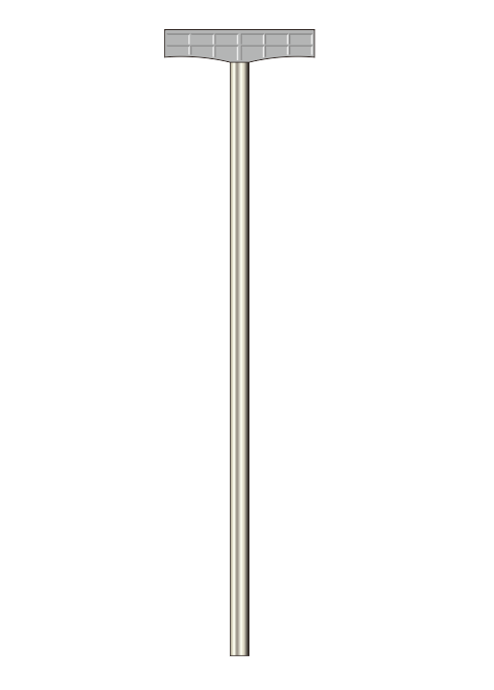
71 |  | 旗杆 | 不锈钢拉伸杆 | 根
72 |  | 旗杆 | 1.5杆+铝合金墙壁旗底座+5号旗子 | 套
73 |  | 旗杆 | 1.5杆+铝合金墙壁旗底座+4号旗子 | 套
74 |  | 单臂灯杆旗+pvc板 | 120X45cm | 套
75 |  | 双臂灯杆旗+pvc板 | 120X45cm | 套
76 | 三、条幅类 | 旗帜 | 6#（0.66*0.44m/每面） | 面
77 |  | 旗帜 | 5#（0.96*0.64m/每面） | 面
78 |  | 旗帜 | 4#（1.44*0.96m/每面） | 面
79 |  | 旗帜 | 3#（1.92*1.28m/每面） | 面
80 |  | 旗帜 | 2#（2.4*1.6m/每面） | 面
81 |  | 道旗 | 100cm X50cm | 面
82 |  |  | 120cm X70cm | 面
83 |  |  | 120cm X45cm | 面
84 |  |  | 120cm X40cm | 面
85 |  | 三角旗 | 14*21cm | 面
86 |  | 彩色旗帜(丝印) | 6#（0.66*0.44m/每面） | 面
87 |  |  | 5#（0.96*0.64m/每面） | 面
88 |  |  | 4#（1.44*0.96m/每面） | 面
89 |  |  | 3#（1.92*1.28m/每面） | 面
90 |  |  | 2#（2.4*1.6m/每面） | 面
91 |  | 串旗 | A4一面，一串5面 | 串 |  | 五彩串旗，A4一面，约150面/包（纯色无画面）
92 |  | 绸布花球 | 揭幕用红花 | 个
93 |  | 揭幕红花红布 | 50*70cm牌匾揭幕红花红布 | 套
94 |  | 揭幕红花红布 | 40*200cm牌匾揭幕红花红布 | 套
95 |  | 绒布 |  | 每平方米
96 |  | 绸布 |  | 每平方米
97 |  | 缝制桌布 |  | 张
98 |  | 普通横幅 | 50cm-70cm（含70cm） | 米
99 |  |  | 70cm-90cm(含90cm) | 米
100 |  |  | 90cm以上 | 米
101 |  | 彩色横幅 | 70cm | 米
102 | 四、印刷品类 | 铜版纸打印 | 双面彩印 A4 157克 | 张 |  | 印刷价
103 |  |  | 双面彩印 A4 200克 | 张 |  | 印刷价
104 |  |  | 双面彩印 A4 250克 | 张 |  | 印刷价
105 |  |  | 双面彩印 A4 300克 | 张 |  | 印刷价
106 |  |  | 双面彩印 A3 157克 | 张 |  | 印刷价
107 |  |  | 双面彩印 A3 200克 | 张 |  | 印刷价
108 |  |  | 双面彩印 A3 250克 | 张 |  | 印刷价
109 |  |  | 双面彩印 A3 300克 | 张 |  | 印刷价
110 |  |  | 二折纸 双面彩印 157克 | 张 |  | 印刷价
111 |  |  | 三折纸 双面彩印 157克 | 张 |  | 印刷价
112 |  |  | 四折纸 双面彩印 157克 | 张 |  | 印刷价
113 |  |  | 二折纸 双面彩印 200克 | 张 |  | 印刷价
114 |  |  | 三折纸 双面彩印 200克 | 张 |  | 印刷价
115 |  |  | 四折纸 双面彩印 200克 | 张 |  | 印刷价
116 |  | 珠光纸打印 | 双面 A4 200克 | 张 |  | 快印价格
117 |  | 双胶纸打印 | 双面彩印 A4 80克 | 张 |  | 快印价格
118 |  | 双胶纸打印 | 双面彩印 A4 100克 | 张 |  | 快印价格
119 |  | 双胶纸打印 | 双面彩印 A3 80克 | 张 |  | 快印价格
120 |  | 双胶纸打印 | 双面彩印 A3 100克 | 张 |  | 快印价格
121 |  | 三角台牌 | 户外写真过涂塑板，成品画面A4 | 个
122 |  | 铜版纸折叠会议台卡 | 300克 A4铜版纸单面打印 折叠成三角台卡 | 个
123 |  | 打印过塑 | A4 | 张
124 |  | 打印过塑 | 9X5以上，A5以下 | 张
125 |  | 打印过塑 | 9cmx5cm以内(含9cmX5cm) | 张
126 |  | 名片 | 双面、铜版纸300g铜版纸、双面亚膜、200张/盒 | 盒
127 | 五、字牌类 | 钛金牌、不锈钢牌 | 70cm*50cm(1mm钛金板，侧厚2.5cm-3cm单色印) | 块
128 |  |  | 70cm*50cm(1mm不锈钢，侧厚2.5cm-3cm单色印) | 块
129 |  |  | 70cm*50cm(1mm钛金板，侧厚2.5cm-3cm多色印) | 块
130 |  |  | 70cm*50cm(1mm不锈钢， 侧厚2.5cm-3cm多色印) | 块
131 |  |  | 60cm*40cm(1mm钛金板，侧厚2.5cm-3cm单色印) | 块
132 |  |  | 60cm*40cm(1mm不锈钢，侧厚2.5cm-3cm单色印) | 块
133 |  |  | 60cm*40cm(1mm钛金板，侧厚2.5cm-3cm多色印) | 块
134 |  |  | 60cm*40cm(1mm不锈钢， 侧厚2.5cm-3cm多色印) | 块
135 |  |  | 50cm*35cm(1mm钛金板，侧厚2.5cm-3cm单色印) | 块
136 |  |  | 50cm*35cm(1mm不锈钢，侧厚2.5cm-3cm单色印) | 块
137 |  |  | 50cm*35cm(1mm钛金板，侧厚2.5cm-3cm多色印) | 块
138 |  |  | 50cm*35cm(1mm不锈钢， 侧厚2.5cm-3cm多色印) | 块
139 |  |  | 40cm*30cm(1mm钛金板，侧厚2.5cm-3cm单色印) | 块
140 |  |  | 40cm*30cm(1mm不锈钢， 侧厚2.5cm-3cm单色印) | 块
141 |  |  | 40cm*30cm(1mm钛金板，侧厚2.5cm-3cm多色印) | 块
142 |  |  | 40cm*30cm(1mm不锈钢， 侧厚2.5cm-3cm多色印) | 块
143 |  |  | 34cm*24cm(1mm钛金板，侧厚2.5cm-3cm单色印) | 块
144 |  |  | 34cm*24cm(1mm不锈钢，侧厚2.5cm-3cm单色印) | 块
145 |  |  | 34cm*24cm(1mm钛金板，侧厚2.5cm-3cm多色印) | 块
146 |  |  | 34cm*24cm(1mm不锈钢， 侧厚2.5cm-3cm多色印) | 块
147 |  | 木底金箔纸奖牌 | 70cm*50cm | 块
148 |  |  | 60cm*40cm | 块
149 |  |  | 50cm*35cm | 块
150 |  |  | 40cm*30cm | 块
151 |  |  | 34cm*24cm | 块
152 |  | 不干胶刻字 | (20cm高/字)以下(含20cm) | cm
153 |  | 不干胶刻字 | (20cm高/字)以上 | cm
154 |  | PVC字 | 10mm | cm
155 |  | PVC字 | 15mm | cm
156 |  | PVC字 | 18mm | cm
157 |  | PVC字烤漆工艺 | PVC立体字烤漆工艺 | cm
158 |  | 亚克力字 |  | cm
159 |  | 金属烤漆字 | 1.2mm厚锌板焊立体字，烤漆 | cm |  | 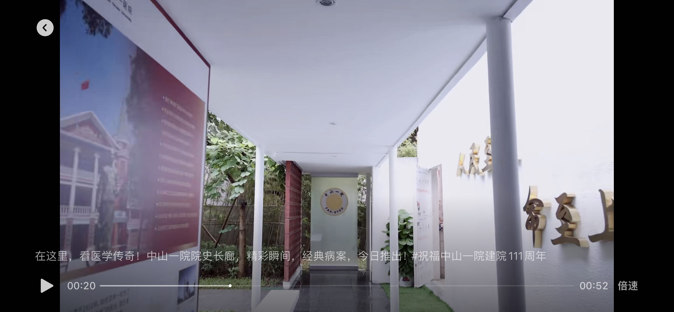 30~40cm尺寸钛金精工字，填充PVC
160 |  | 塑料壳工作牌大号 | 带外壳和挂绳或夹子(9.1cm*12.8cm) | 套
161 |  | 塑料壳工作牌中号 | 带外壳和挂绳或夹子(8.5cm*12cm) | 套
162 |  | 塑料壳工作牌小号 | 带外壳和挂绳或夹子(7.2cm*10.2cm) | 套
163 |  | 金属边框工作牌大号 | 带外壳和挂绳或夹子 | 套
164 |  | 金属边框工作牌中号 |  | 套
165 |  | 金属边框工作牌小号 |  | 套
166 |  | 亚克力工作牌 | 亚克力+PP塑料外壳，内芯PVC卡片（8.cm5x5.4cm） | 套
167 |  | 亚克力牌易拉扣 | 滴胶伸缩扣，印制医院LOGO（6.7cm*2.7cm） | 套
168 |  | 亚克力胸牌别针款 | 3mm亚克力背喷，背后别针扣（7.1cmx2.6cm） | 套
169 |  | 亚克力胸牌磁吸款 | 3mm亚克力背喷，背后磁吸扣（7.1cmx2.6cm） | 套
170 |  | 亚克力盒子 | A3尺寸，底板3mm白色，面板3mm透明，内部厚3mm | 块
171 |  | A4亚克力盒子 | A4尺寸，底板3mm白色，面板3mm透明，内部厚3mm | 块
172 |  | 小号荣誉证书 | 绒面外壳+内页（A5） | 套
173 |  | 中号荣誉证书 | 绒面外壳+内页（A4） | 套
174 |  | 大号荣誉证书 | 绒面外壳+内页（A3） | 套
175 | 六、其他 | 袖章 | 单色 | 面
176 |  | 袖章 | 彩色 | 面
177 |  | 绶带 | 普通 | 面
178 |  |  | 缎面 | 面
179 |  | 锦旗 | 50*70cm | 面
180 |  |  | 70*90cm | 面
181 |  |  | 40*60cm | 面
182 |  | 三角锦旗 | 30*50cm | 面
183 |  | 揭幕红布 | 平方米 | ㎡
184 |  | 地毯（颜色自选） | 厚度约1.5mm | ㎡
185 |  | 地毯（颜色自选） | 厚度约3mm | ㎡
186 |  | 地毯（颜色自选） | 厚度约5.5mm | ㎡
187 |  | 桁架购买（加粗钢铁） | 方管规格2.5cm，小于20m² | ㎡
188 |  |  | 方管规格2.5cm，大于等于20m² | ㎡ |  | 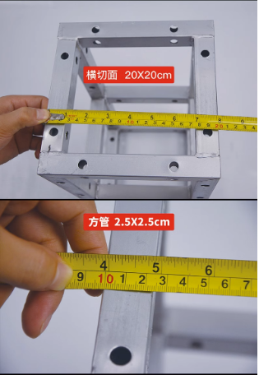
189 |  | 桁架租赁（加粗钢铁） | 方管规格2.5cm，小于20m²（日租） | ㎡
190 |  | 桁架租赁（加粗钢铁） | 方管规格2.5cm，大于等于20m²（日租） | ㎡
191 |  | 升降车高空安装服务（单独） | 项目 | 台班
备注：投标人在报价时所报的清单综合单价，指完成清单中一个规定计量子目所需的全部费用，包括但不限于人工费及政策性人工费调整、材料费(材料损耗)、机械使用费、非标产品模具加工费、包装运输费、赶工补偿费、样品费、调试费、综合管理费、合理利润、税金、水电费、清洁卫生费、垃圾清运费、保险费、总包单位管理费以及投标人认为可能发生的风险费等直至完成工程交付标准所需的一切费用以及维保期间(养护期间)的全部费用。

